信用交易
融资融券市场交易数据统计（20220623）

标的证券 | 融资融券余额（亿元） | 融资余额（亿元） | 融券余额（亿元） | 融资买入额（亿元） | 融资融券规模变化（亿元） | 融资余额增幅(‰) | 融券余额增幅(%)
统计数据 | 15,795.70 | 14,880.24 | 915.46 | 822.24 | 65.50 | 2.00 | 4.07
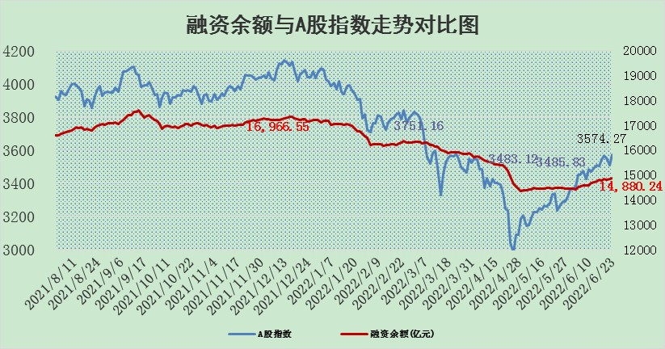

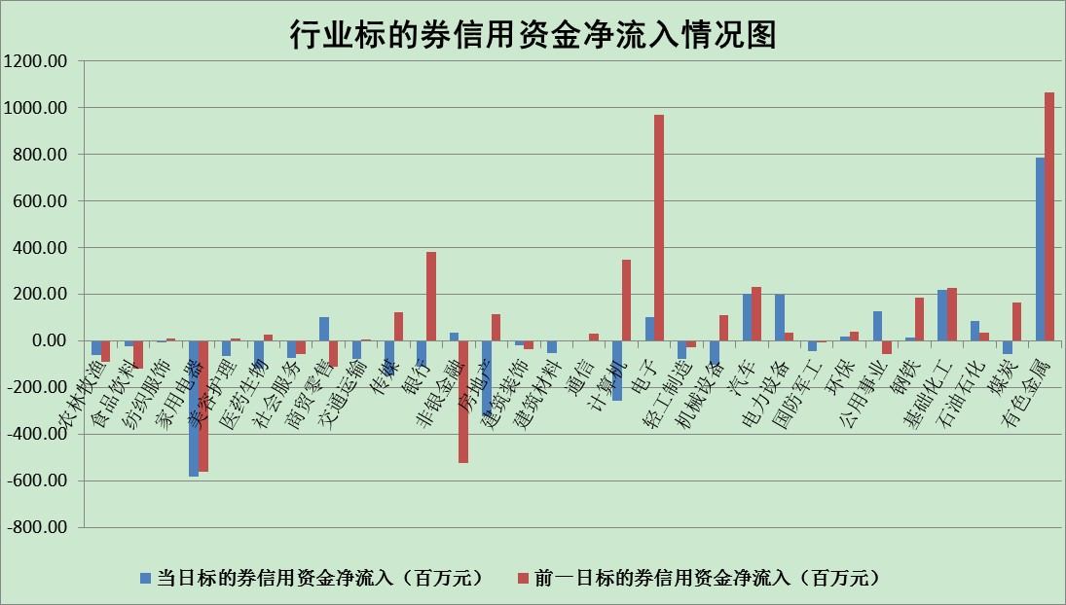

标的基金代码 | 标的基金简称 | 融资余额/市值(%) | 融资余额增幅(%) | 融资买入额/成交金额(%) | （融资余额净增额-融券余额净增额）/市值(‱) | 融券余额降幅(%) | ABS[（融资余额净增额-融券余额净增额）/市值净增额-1](%)
159902 | 华夏中小板ETF | 0.00 | 0.00 | 0.00 | 0.00 | 0.00 | 100.00
159915 | 易方达创业板ETF | 1.43 | 6.49 | 72299.81 | 6.30 | -4.57 | 97.76
159919 | 嘉实沪深300ETF | 5.30 | -0.27 | 0.36 | -1.44 | -0.18 | 100.78
159920 | 华夏恒生ETF | 106.65 | -0.23 | 17.57 | -24.47 | -4.68 | 83.37
159922 | 嘉实中证500ETF | 1.08 | 0.04 | 4.07 | -27.80 | -2.29 | 108.64
159925 | 南方沪深300ETF | 0.03 | 0.04 | 0.00 | 0.00 | 0.00 | 100.00
159928 | 消费ETF | 0.78 | 2.11 | 7.01 | 1.55 | -1.02 | 97.86
159934 | 易方达黄金ETF | 476.30 | -0.06 | 13.32 | -29.61 | 0.00 | 165.45
159939 | 全指信息技术ETF | 0.75 | -4.19 | 69.68 | -3.29 | 0.00 | 101.37
159940 | 全指金融地产ETF | 0.34 | 0.14 | 0.01 | 0.05 | 0.00 | 99.97
159995 | 半导体芯片ETF | 2.34 | 0.61 | 178.43 | 0.76 | -1.88 | 99.70
159997 | 天弘中证电子ETF | 2.71 | 1.93 | 26.30 | 8.69 | 37.99 | 95.04
159998 | 天弘中证计算机主题ETF | 0.18 | 13.78 | 0.08 | 2.15 | 0.00 | 99.20
510050 | 华夏上证50ETF | 11.34 | -0.58 | 45.25 | -8.51 | -6.27 | 103.43
510180 | 华安上证180ETF | 0.45 | -0.33 | 0.29 | -0.30 | -7.60 | 100.19
510880 | 华泰柏瑞红利ETF | 0.29 | -1.78 | 0.61 | -0.87 | -48.08 | 101.57
510900 | 易方达恒生H股ETF | 136.92 | 0.04 | 15.12 | 5.53 | 0.00 | 95.75
511010 | 5年期国债ETF | 0.00 | 0.00 | 0.00 | 0.00 | 0.00 | 100.00
511380 | 可转债及可交换债券ETF | 53.52 | -0.36 | 0.14 | -19.10 | 0.00 | 56.53
512000 | 全指证券ETF | 6.97 | -2.95 | 27.32 | -23.42 | -3.83 | 110.12
512010 | 沪深300医药卫生ETF | 4.95 | 0.13 | 24.82 | 0.57 | -0.59 | 99.81
512070 | 沪深300非银ETF | 2.54 | -3.15 | 28.68 | -8.33 | -1.08 | 103.87
512400 | 南方中证申万有色金属ETF | 0.96 | 12.51 | 2.26 | 12.58 | 4.25 | 93.53
512580 | 广发中证环保产业ETF | 0.47 | 11.59 | 0.26 | 4.14 | -1.96 | 97.60
512660 | 国泰中证军工ETF | 3.15 | -0.95 | 21.03 | -10.04 | -14.83 | 104.43
512800 | 华宝中证银行ETF | 10.36 | 1.44 | 2.71 | 6.33 | -91.46 | 72.43
512980 | 广发中证传媒ETF | 1.51 | 1.56 | 73.67 | 2.33 | 0.00 | 96.22
515030 | 华夏中证新能源汽车ETF | 1.73 | 3.93 | 54.79 | 4.99 | -5.26 | 98.35
515050 | 华夏中证5G通信主题ETF | 1.81 | -0.34 | 121.83 | -0.97 | -6.77 | 100.50
515070 | 华夏中证人工智能ETF | 1.46 | 5.44 | 1.93 | 7.52 | 0.00 | 97.55
标的股票比较指标 |  | 融资余额/流通A股市值(%) | 融资余额增幅(%) | 融资买入额/成交金额(%) | （融资余额净增额-融券余额净增额）/流通A股市值(‱) | 融券余额降幅(%) | ABS[（融资余额净增额-融券余额净增额）/流通A股市值净增额-1](%)
前十名标的个股 |  | 仁东控股 | 朗特智能 | 民生银行 | 朗特智能 | 太龙药业 | 中成股份
 |  | 数码科技 | 松井股份 | 哈药股份 | 云海金属 | 天玑科技 | 凯赛生物
 |  | 中体产业 | 绿的谐波 | 农业银行 | 杰普特 | 龙溪股份 | 景兴纸业
 |  | 景兴纸业 | 协鑫集成 | 光大银行 | 协鑫集成 | 奥康国际 | 祁连山
 |  | 全柴动力 | 安洁科技 | 云海金属 | 安洁科技 | 漫步者 | 龙软科技
 |  | 联创光电 | 创维数字 | 广日股份 | 美晨生态 | 国新文化 | 大参林
 |  | 蒙草生态 | 杰普特 | 福晶科技 | 科力远 | 世嘉科技 | 格力电器
 |  | 大立科技 | 晶晨股份 | 外高桥 | 模塑科技 | 中润资源 | 富奥股份
 |  | 神州泰岳 | 当升科技 | 新华传媒 | 京威股份 | 轻纺城 | 海正药业
 |  | 锦富技术 | 京威股份 | 长江通信 | 宝鹰股份 | 东港股份 | 五洲交通
后十名标的个股 |  | 曙光股份 | 富奥股份 | 中通客车 | 东方集团 | 安妮股份 | 万胜智能
 |  | 龙净环保 | 南微医学 | 神农科技 | 卡倍亿 | 超华科技 | 桂东电力
 |  | 中嘉博创 | 东方集团 | 国盛金控 | 景兴纸业 | 冠城大通 | 爱康科技
 |  | 泰禾集团 | 卡倍亿 | 延安必康 | 博瑞传播 | 埃夫特-U | 风范股份
 |  | 苏宁易购 | 宇通客车 | 电连技术 | 浪潮软件 | 秦港股份 | 中远海控
 |  | 中信国安 | 扬杰科技 | 紫鑫药业 | 科达股份 | 江苏舜天 | 亿利洁能
 |  | 台海核电 | 吉祥航空 | 曙光股份 | 中国宝安 | 三角轮胎 | 浪潮软件
 |  | 当代文体 | 金龙汽车 | 龙净环保 | 豆神教育 | 天房发展 | 金健米业
 |  | 紫晶存储 | 珀莱雅 | 中嘉博创 | 晋西车轴 | 深振业A | 海油工程
 |  | 科华生物 | 博瑞传播 | 泰禾集团 | 祁连山 | 泰达股份 | 锋尚文化
说明：1.以上普通交易数据和信用交易数据皆以交易日收盘后数据为基准；2.上述标的证券总数据只计算标的证券市场总数据，不包括从标的证券中调出去标的证券数据，所以与交易所公布的总值略有不同； 3.上述行业采用申万一级行业分类；4.以上标的基金和标的个股中比较的6个指标值中：前5个（从左至右）为正向指标，值越大排名越靠前；第6个为逆向指标，值越小，排名越靠前；5.第6个指标中ABS[]表示求绝对值，其主要用于考量信用资金相对净流入对股价相对净变化的贡献程度；6.数据来源：wind，交易所。

